Sheet1
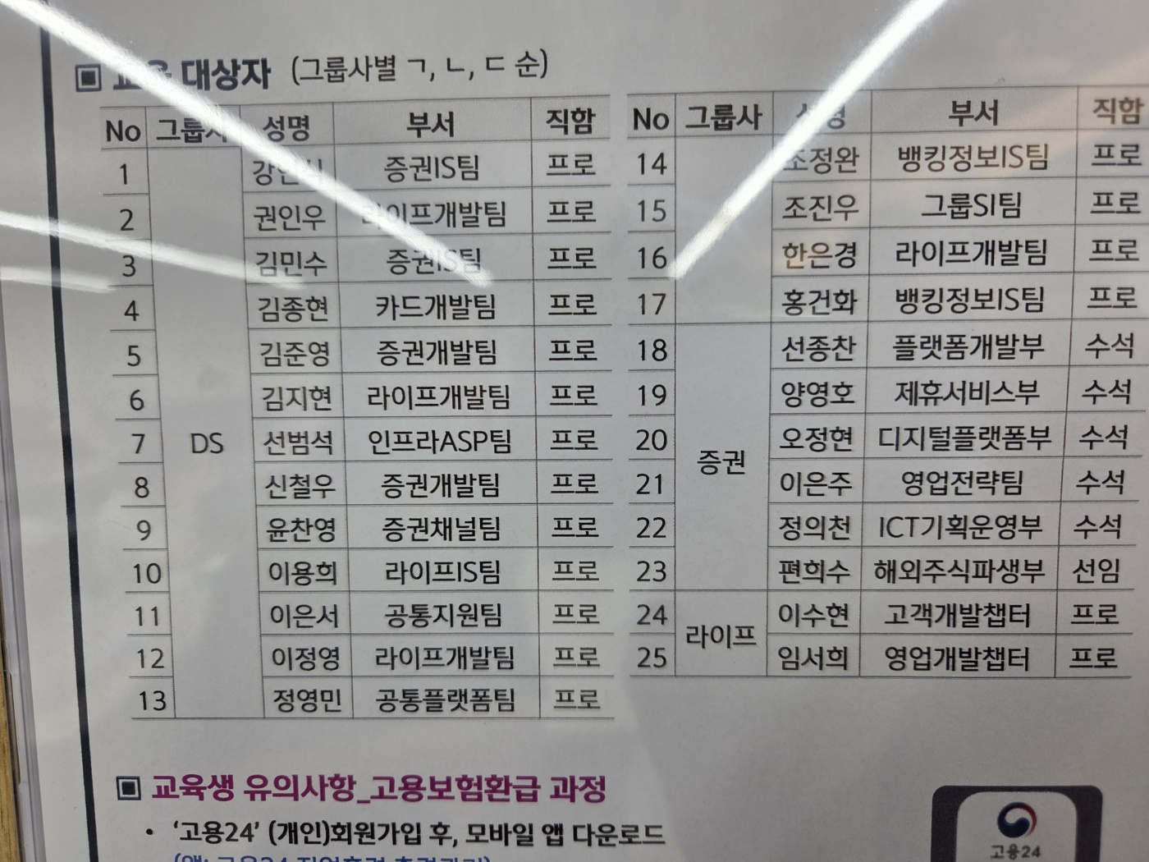
번호 | 챗GPT 계정 |  | G메일 계정
1~3 | fz.edu03@gmail.com | zone202408@@ | fz.edu03@gmail.com | fz12345!
4~5 | fz.edu04@gmail.com | zone202408@@ | fz.edu04@gmail.com | fz12345!
6~9 | fz.edu05@gmail.com | zone202408@@ | fz.edu05@gmail.com | fz12345!
10~11 | fz.edu06@gmail.com | zone202408@@ | fz.edu06@gmail.com | fz12345!
12~13 | fz.edu07@gmail.com | zone202406@@ | fz.edu07@gmail.com | fz12345!
13~15 | fz.edu08@gmail.com | zone202406@@ | fz.edu08@gmail.com | fz12345!
17~18 | fz.edu09@gmail.com | zone202406@@ | fz.edu09@gmail.com | fz12345!
19, 22 | fz.edu10@gmail.com | zone202406@@ | fz.edu10@gmail.com | fz12345!
24~25 | fz.edu15@gmail.com | zone202406@@ | fz.edu15@gmail.com | fz12345!

